1F
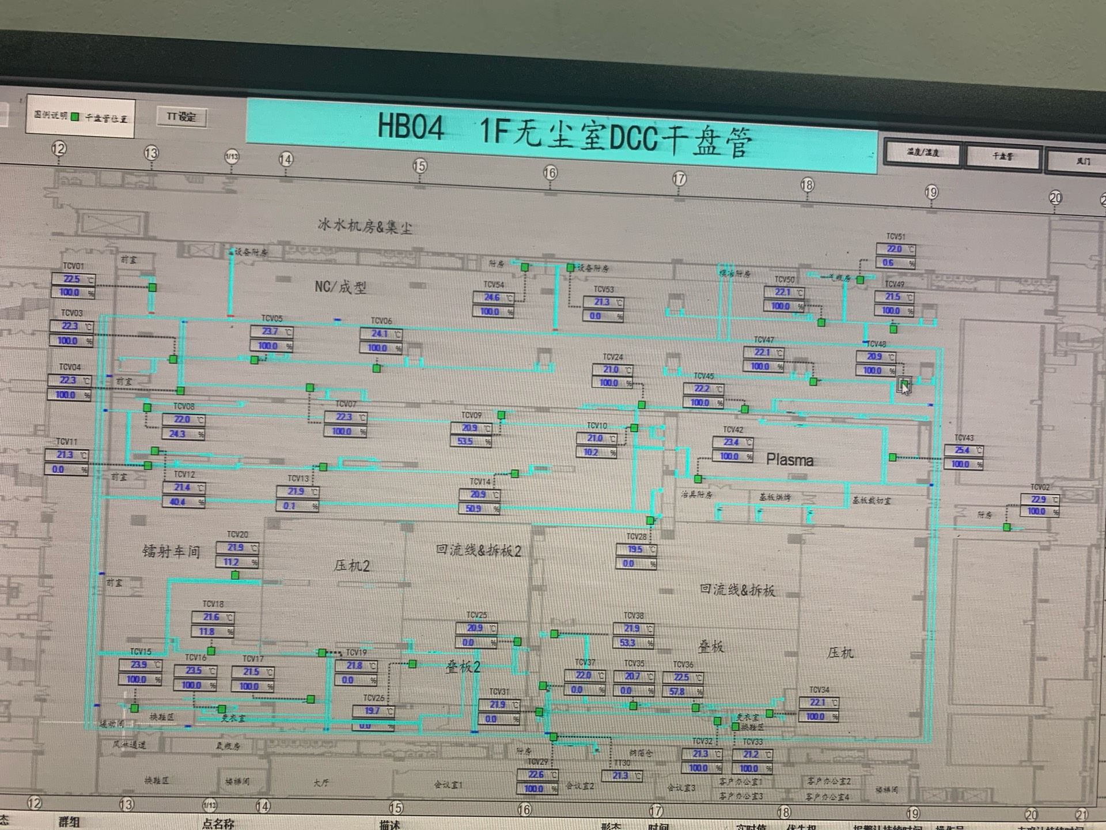
车间 | DCC名称 | 溫溼度看板 | 温度控制中值 | HIHI | HI | LO | LOLO | 湿度 | 看板点位 | 空调箱
NC/成型 | TCV_01 | TTHT04 | 22±1.6 | 24 | 23.6 | 20.4 | 20 | 45%-55% | A04_CR_1F_ROOM_TT04 | MAU204/MAU205/MAU206/MAU207
 | TCV_03
 | TCV_04
 | TCV_05
 | TCV_06
 | TCV_07
 | TCV_24
 | TCV_45
 | TCV_47
 | TCV_48
 | TCV_49
 | TCV_50
 | TCV_51
镭射 | TCV_08 | TTHT01 |  |  |  |  |  |  | A04_CR_1F_ROOM_TT01 | MAU204/MAU205/MAU206/MAU207/MAU301/MAU302/MAU303/MAU304/MAU305
 | TCV_09
 | TCV_10
 | TCV_11
 | TCV_12
 | TCV_13
 | TCV_14
 | TCV_15
 | TCV_16
 | TCV_17
 | TCV_18
 | TCV_19
 | TCV_20
 | TCV_28
叠板2 | TCV_25 | TTHT16 |  |  |  |  |  |  | A04_CR_1F_ROOM_TT16 | MAU301/MAU302/MAU303/MAU304/MAU305
 | TCV_26
铜箔仓 | TCV_29 | TTHT13 |  |  |  |  |  | 40%-60% | A04_CR_1F_ROOM_TT13
 | TCV_31
传压裁切室 | TCV_32 | TTHT11 |  |  |  |  |  | 40%-60% | A04_CR_1F_ROOM_TT11
叠板1 | TCV_33 | TT10 | 22±2 | 24 | 23.6 | 20.4 | 20 | 45%-55% | A04_CR_1F_ROOM_TT10
 | TCV_34
 | TCV_35
 | TCV_36
 | TCV_37
 | TCV_38
Plasma | TCV_42 | TTHT06 | 22±1.6 | 24 | 23.6 | 20.4 | 20 | 40%-60% | A04_CR_1F_ROOM_TT06 | MAU204/MAU205/MAU206/MAU207
 | TCV_43
附房 | TCV_02 | TTHT14 | 23.1±4.7 | 28 | 27.8 | 18.4 | 18 | 2%-98% | A04_CR_1F_ROOM_TT14 | MAU204/MAU205/MAU206/MAU207

2F
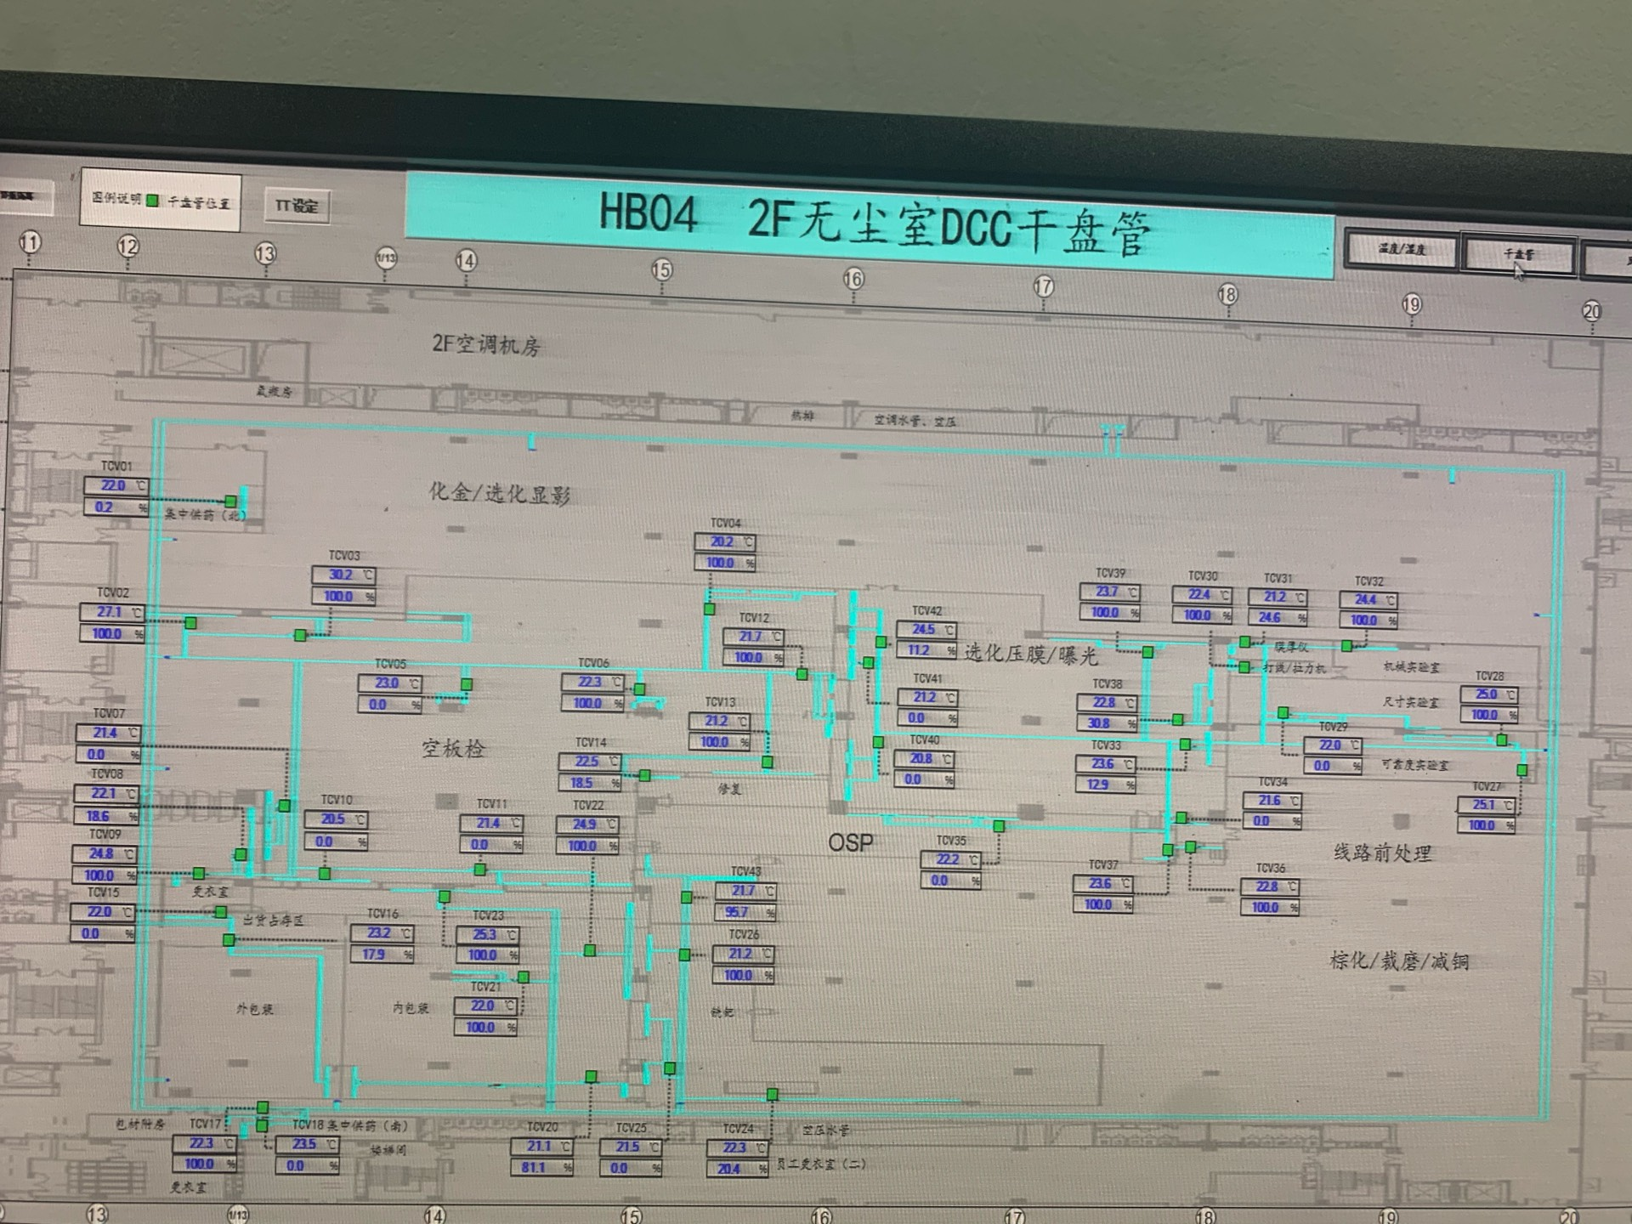
车间 | DCC名称 | 溫溼度看板 | 温度控制中值 | HIHI | HI | LO | LOLO | 湿度 | 看板点位 | 空调箱
空板检 | TCV_04 | TTHT02 | 22±1.6 | 24 | 23.6 | 20.4 | 20 | 45%-55% | A04_CR_2F_ROOM_TT02 | MAU204/MAU205/MAU206/MAU207
 | TCV_05
 | TCV_06
 | TCV_07
 | TCV_08
 | TCV_09
 | TCV_10
 | TCV_11
 | TCV_12
 | TCV_13
 | TCV_14
外包装 | TCV_15 | TTHT06 |  |  |  |  |  |  | A04_CR_2F_ROOM_TT06 | MAU301-305
 | TCV_16
 | TCV_17
内包装 | TCV_20 | TTHT07 |  |  |  |  |  |  | A04_CR_2F_ROOM_TT07 | MAU301-305
 | TCV_21
 | TCV_22
 | TCV_23
铣钯 | TCV_24 | TTHT09 |  |  |  |  |  |  | A04_CR_2F_ROOM_TT09 | MAU301-305
 | TCV_25
 | TCV_26
可靠度实验室 | TCV_27 | TTHT05 | 23±4.8 | 28 | 27.8 | 18.2 | 18 | 40%-60% | A04_CR_2F_ROOM_TT05 | MAU204/MAU205/MAU206/MAU207
 | TCV_28
尺寸实验室 | TCV_29 | TTHT04 |  |  |  |  |  |  | A04_CR_2F_ROOM_TT04
选化压膜/曝光 | TCV_33 | TTHT03 | 22±1.6 | 24 | 23.6 | 20.4 | 20 | 45%-55% | A04_CR_2F_ROOM_TT03
 | TCV_38
 | TCV_39
 | TCV_40
 | TCV_41
 | TCV_42

3F
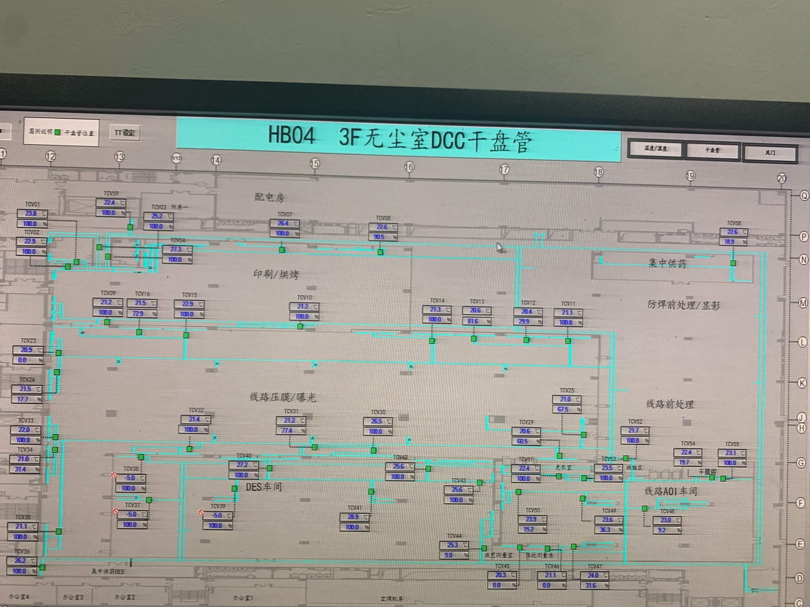
车间 | DCC名称 | 溫溼度看板 | 温度控制中值 | HIHI | HI | LO | LOLO | 湿度 | 看板点位 | 空调箱
印刷/烘烤 | TCV_01 | TTHT02 | 22±1.6 | 24 | 23.6 | 20.4 | 20 | 45%-55% | A04_CR_3F_ROOM_TT02 | MAU204/MAU205/MAU206/MAU207
 | TCV_02
 | TCV_03
 | TCV_04
 | TCV_07
 | TCV_08
 | TCV_09
 | TCV_10
线路压膜/曝光 | TCV_15 | TTHT03 |  |  |  |  |  |  | A04_CR_3F_ROOM_TT03 | MAU301/MAU302/MAU303/MAU304/MAU305
 | TCV_16
 | TCV_23
 | TCV_24
 | TCV_31
 | TCV_32
 | TCV_33
 | TCV_34
 | TCV_35
 | TCV_11 | TTHT04 |  |  |  |  |  |  | A04_CR_3F_ROOM_TT04
 | TCV_12
 | TCV_13
 | TCV_14
 | TCV_25
 | TCV_29
 | TCV_30
DES | TCV_40 | TTHT09 | 23±4.8 | 28 | 27.8 | 18.2 | 18 | 2%-98% | A04_CR_3F_ROOM_TT09
 | TCV_41
 | TCV_42
 | TCV_43
 | TCV_44
阻抗测量房 | TCV_46 | TTHT06 | 22.85±4.65 |  | 27.5 |  |  | 40%-60% | A04_CR_3F_ROOM_TT06
AOI | TCV_47 | TTHT05 | 22±1.6 | 24 | 23.6 | 20.4 | 20 | 45%-55% | A04_CR_3F_ROOM_TT05
 | TCV_48
 | TCV_49
 | TCV_50
 | TCV_51
 | TCV_52
 | TCV_53
干膜房 | TCV_54 | TTHT08 |  |  |  |  |  | 40%-60% | A04_CR_3F_ROOM_TT08
 | TCV_55
防焊供药间 | TCV_58 | TTHT01 | 23±4.8 | 28 | 27.8 | 18.2 | 18 | 2%-98% | A04_CR_3F_ROOM_TT01 | MAU201/MAU202/MAU203

4F
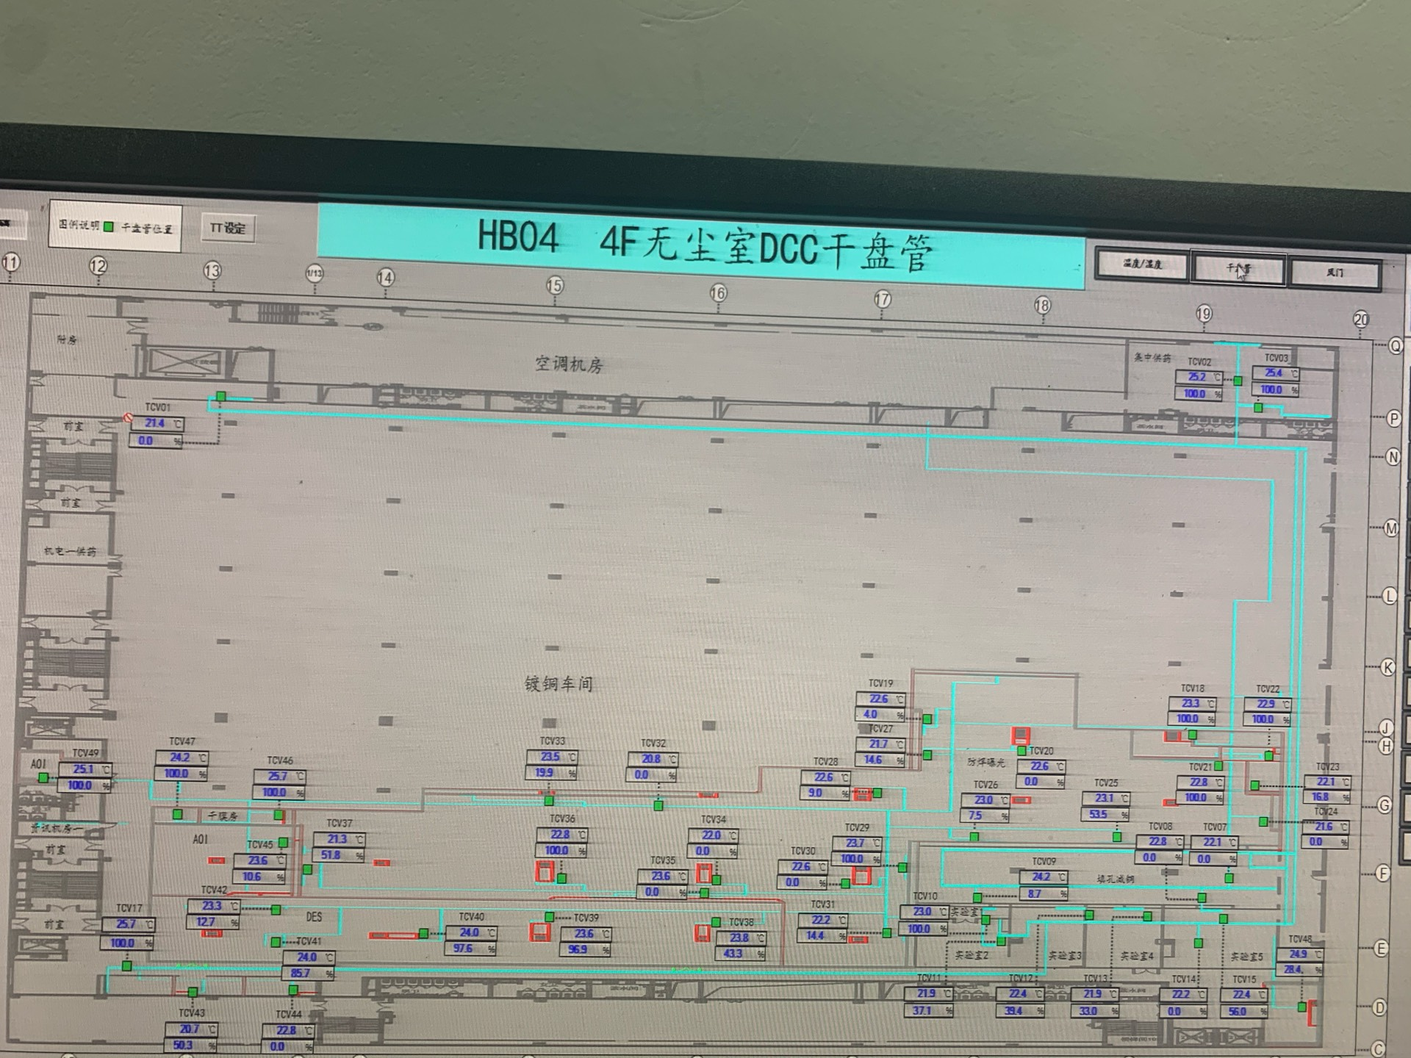
车间 | DCC名称 | 溫溼度看板 | 温度控制中值 | HIHI | HI | LO | LOLO | 湿度 | 看板点位 | 空调箱
填孔减铜 | TCV_07 | TTHT03 | 23±4.8 | 28 | 27.8 | 18.2 | 18 | 35%-75% | A04_CR_4F_ROOM_TT03 | MAU405/MAU406/MAU407/MAU408
 | TCV_08
 | TCV_09
实验室2 | TCV_11 | TTHT02 |  |  |  |  |  |  | A04_CR_4F_ROOM_TT02 | MAU301/MAU302/MAU303/MAU304/MAU305
实验室4 | TCV_13 | TTHT04 |  |  |  |  |  |  | A04_CR_4F_ROOM_TT04
实验室5 | TCV_14 | TTHT05 |  |  |  |  |  |  | A04_CR_4F_ROOM_TT05
 | TCV_15
防焊曝光 | TCV_19 | TTHT06 | 22±1.6 | 24 | 23.6 | 20.4 | 20 | 45%-55% | A04_CR_4F_ROOM_TT06 | MAU403/MAU404
 | TCV_20
 | TCV_21
 | TCV_24
 | TCV_25
 | TCV_26
 | TCV_27
 | TCV_28
 | TCV_29
 | TCV_30 | TTHT07 |  |  |  |  |  |  | A04_CR_4F_ROOM_TT07
 | TCV_31
 | TCV_32
 | TCV_33
 | TCV_34
 | TCV_35
 | TCV_36
 | TCV_18 | TCV_18 | 20.5±5.5 | 26 | 25.8 | 16 | 15 |  | A04_CR_4F_DCC_TT18
 | TCV_22 | TCV_22 |  |  |  |  |  |  | A04_CR_4F_DCC_TT22
 | TCV_23 | TCV_23 |  |  |  |  |  |  | A04_CR_4F_DCC_TT23
 | TCV_37 | TCV_37 |  |  |  |  |  |  | A04_CR_4F_DCC_TT37
DES | TCV_38 | TTHT08 | 23±4.8 | 28 | 27.8 | 18.2 | 18 | 2%-98% | A04_CR_4F_ROOM_TT08 | MAU405/MAU406/MAU407/MAU408
 | TCV_39
 | TCV_40
 | TCV_41
 | TCV_42

